掲載見本
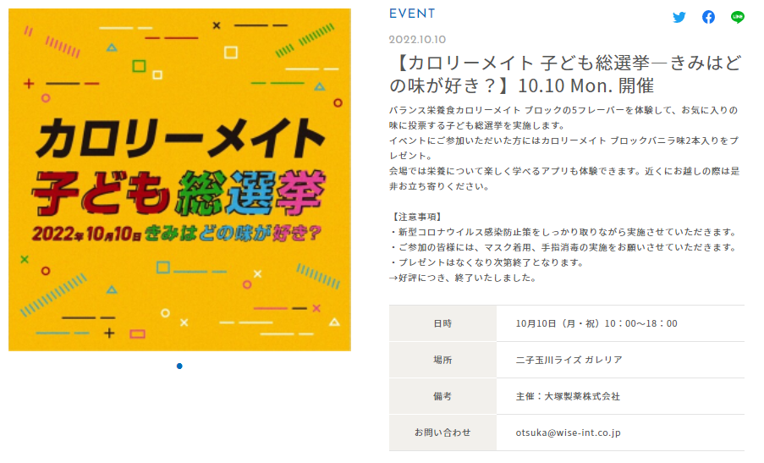

①

③

➁

↑画像3枚掲載可能
※比率１：１（画素数1040px×1040px）で
ご提供ください。

④
⑤・⑥

★お願い★ 二子玉川ライズのSNSアカウントぜひタグ付けお願いします！

 | Twitter：rise_event_info

 |  | 2

インスタグラム：futakotamagawa.rise.event

